Sheet1
STT | Hình ảnh | Yêu cầu
1 | 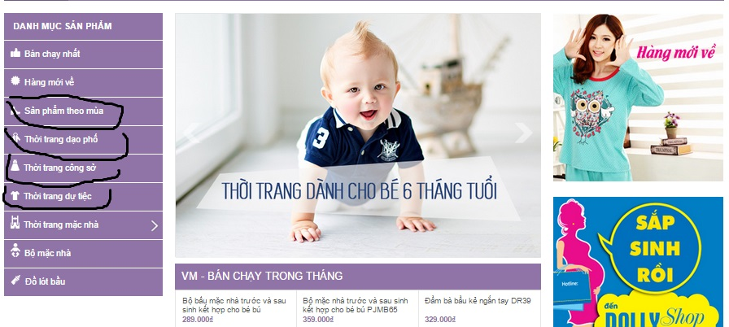 | 1. Chia lại các danh mục: Sản phẩm theo mùa, thời trang dạo phố, thời trang công sở cho sp
2 | 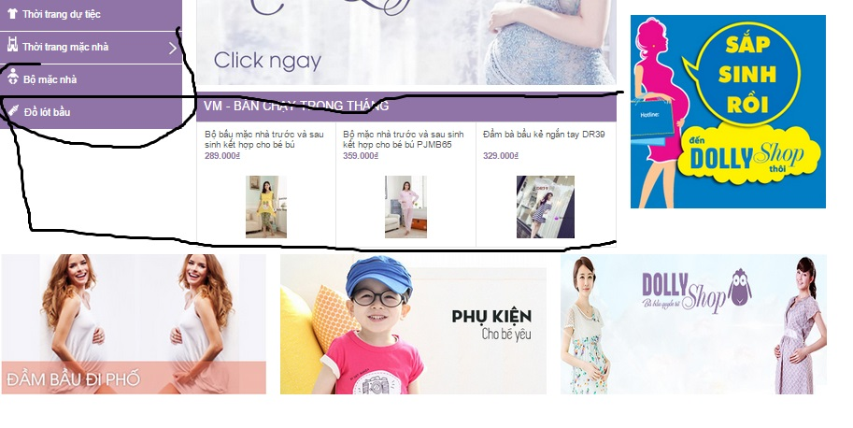 | 1. Phần danh mục bỏ bớt danh mục "Thời trang dư tiệc", để phần "sản phẩm bán chạy" dài ra ở phía dưới của danh mục 2. phần banner phía dưới fix cố định kích thước lại sao cái to cái bé lốt nhốt vậy e
3 |  | 1. Trang chủ phần sản phẩm nổi bật , sản phẩm nên mua " điều chỉnh lại giao diện - bỏ hết mấy cái này đi thay vào đó là những tư vấn mua hàng ("đưa phần mách nhỏ mẹ")
4 |  | 1. Phần tab trang chủ thay phần giới thiệu là phần "Chia sẻ" trong đó gồm 2 phần "Mách nhỏ mẹ"+"Tâm sự" 2. Phần bản đồ dùng thế nào e nhỉ, để có cái chỉ đường vào shop e
5 | 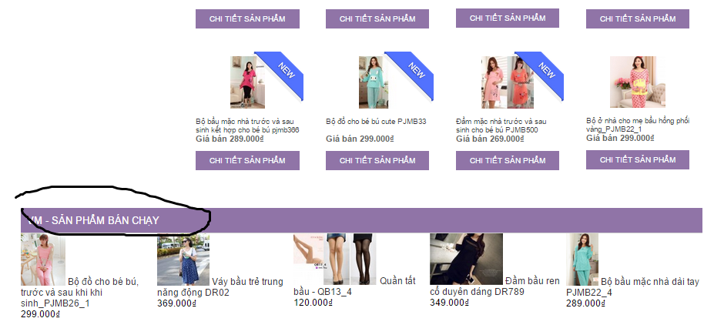 | 1. trong danh mục "Hàng mới về" chữ "new" để bé nhất có thể vào cho c nhé 2. phần sản phẩm bán chạy thì thay thế bằng "Sản phẩm có thể bạn quan tâm nhé"

